Sheet1
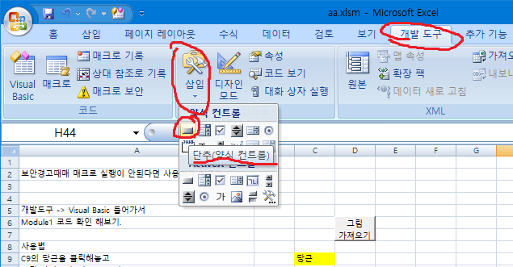
보안경고때매 매크로 실행이 안된다면 사용허가 해주기

개발도구 -> Visual Basic 들어가서
Module1 코드 확인 해보기.

사용법
C9의 당근을 클릭해놓고 | 당근
그림 가져오기' 버튼 누르기
당근 오른쪽에 당근그림이 생김
고기도 똑같이. | 고기

당근그림은 Sheet2에서 가져온것
그림들마다 셋팅이 필요함
Sheet2 당근그림의 경우 당근이라고
이름을 지정해 놓았음

그림설명 3가지

사용법 | 보안 경고
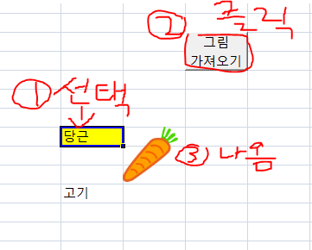
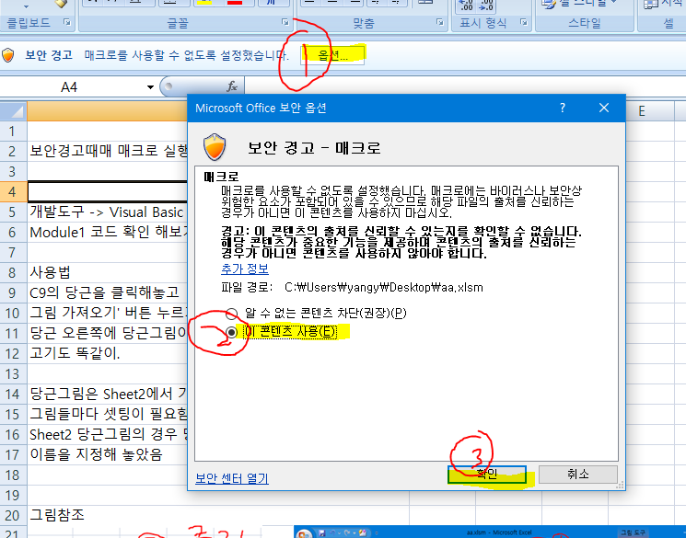

그림에 이름 등록 그리고 코드확인하러 들어가기
(맞게 쓰려면 코드고쳐야됨)
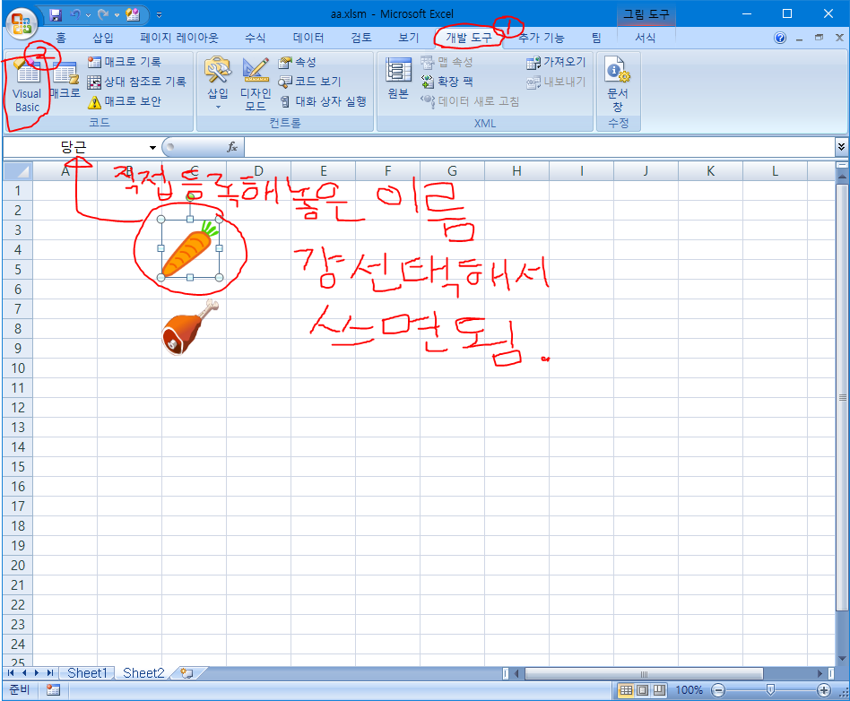

 | 코드 확인
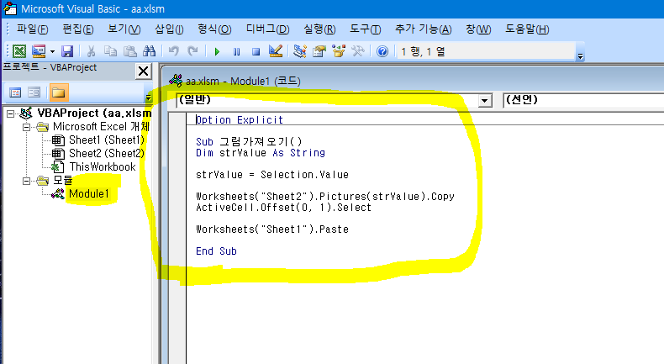

버튼 만들기

